Vizualizacija
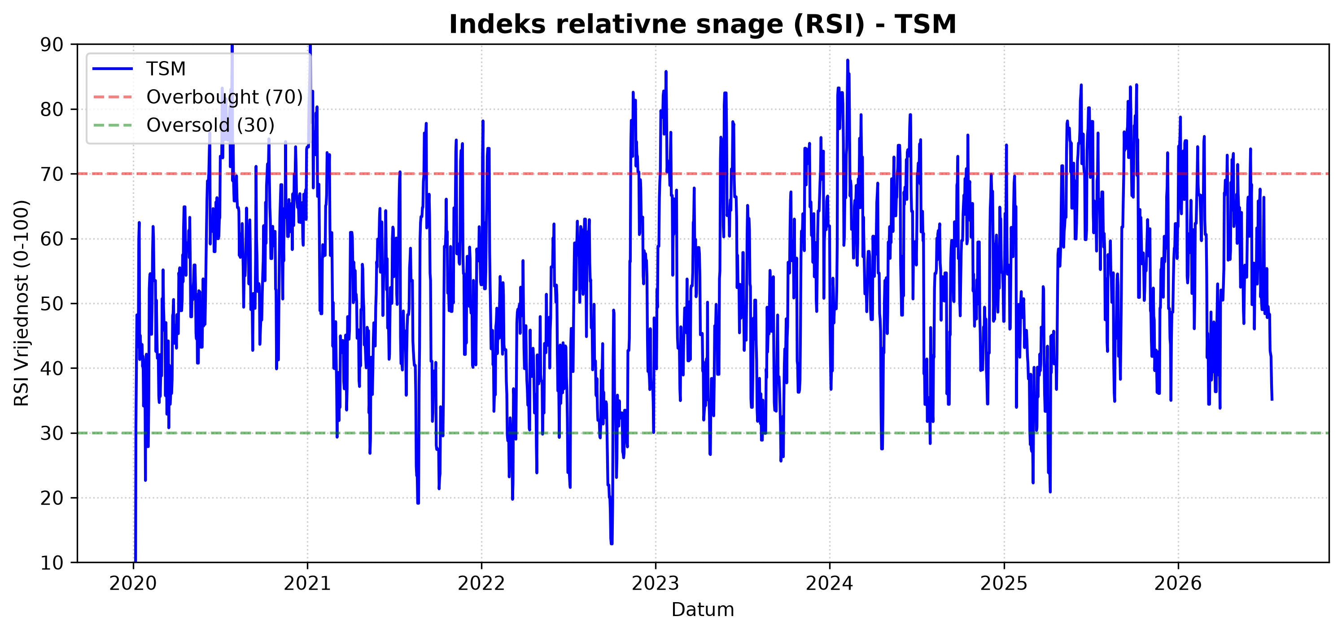
CENTRALNI VIZUALNI DASHBOARD
Svi tehnički i statistički grafikoni generirani kroz Python pipeline
Grafikon: ROLLING VOLATILNOST | Grafikon: SEZONALNOST
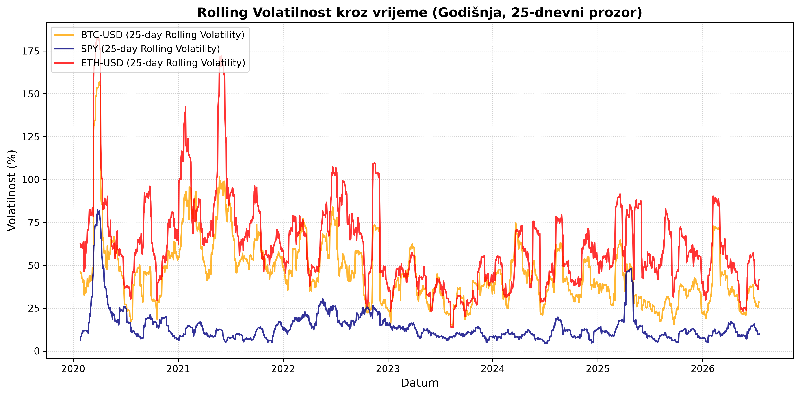
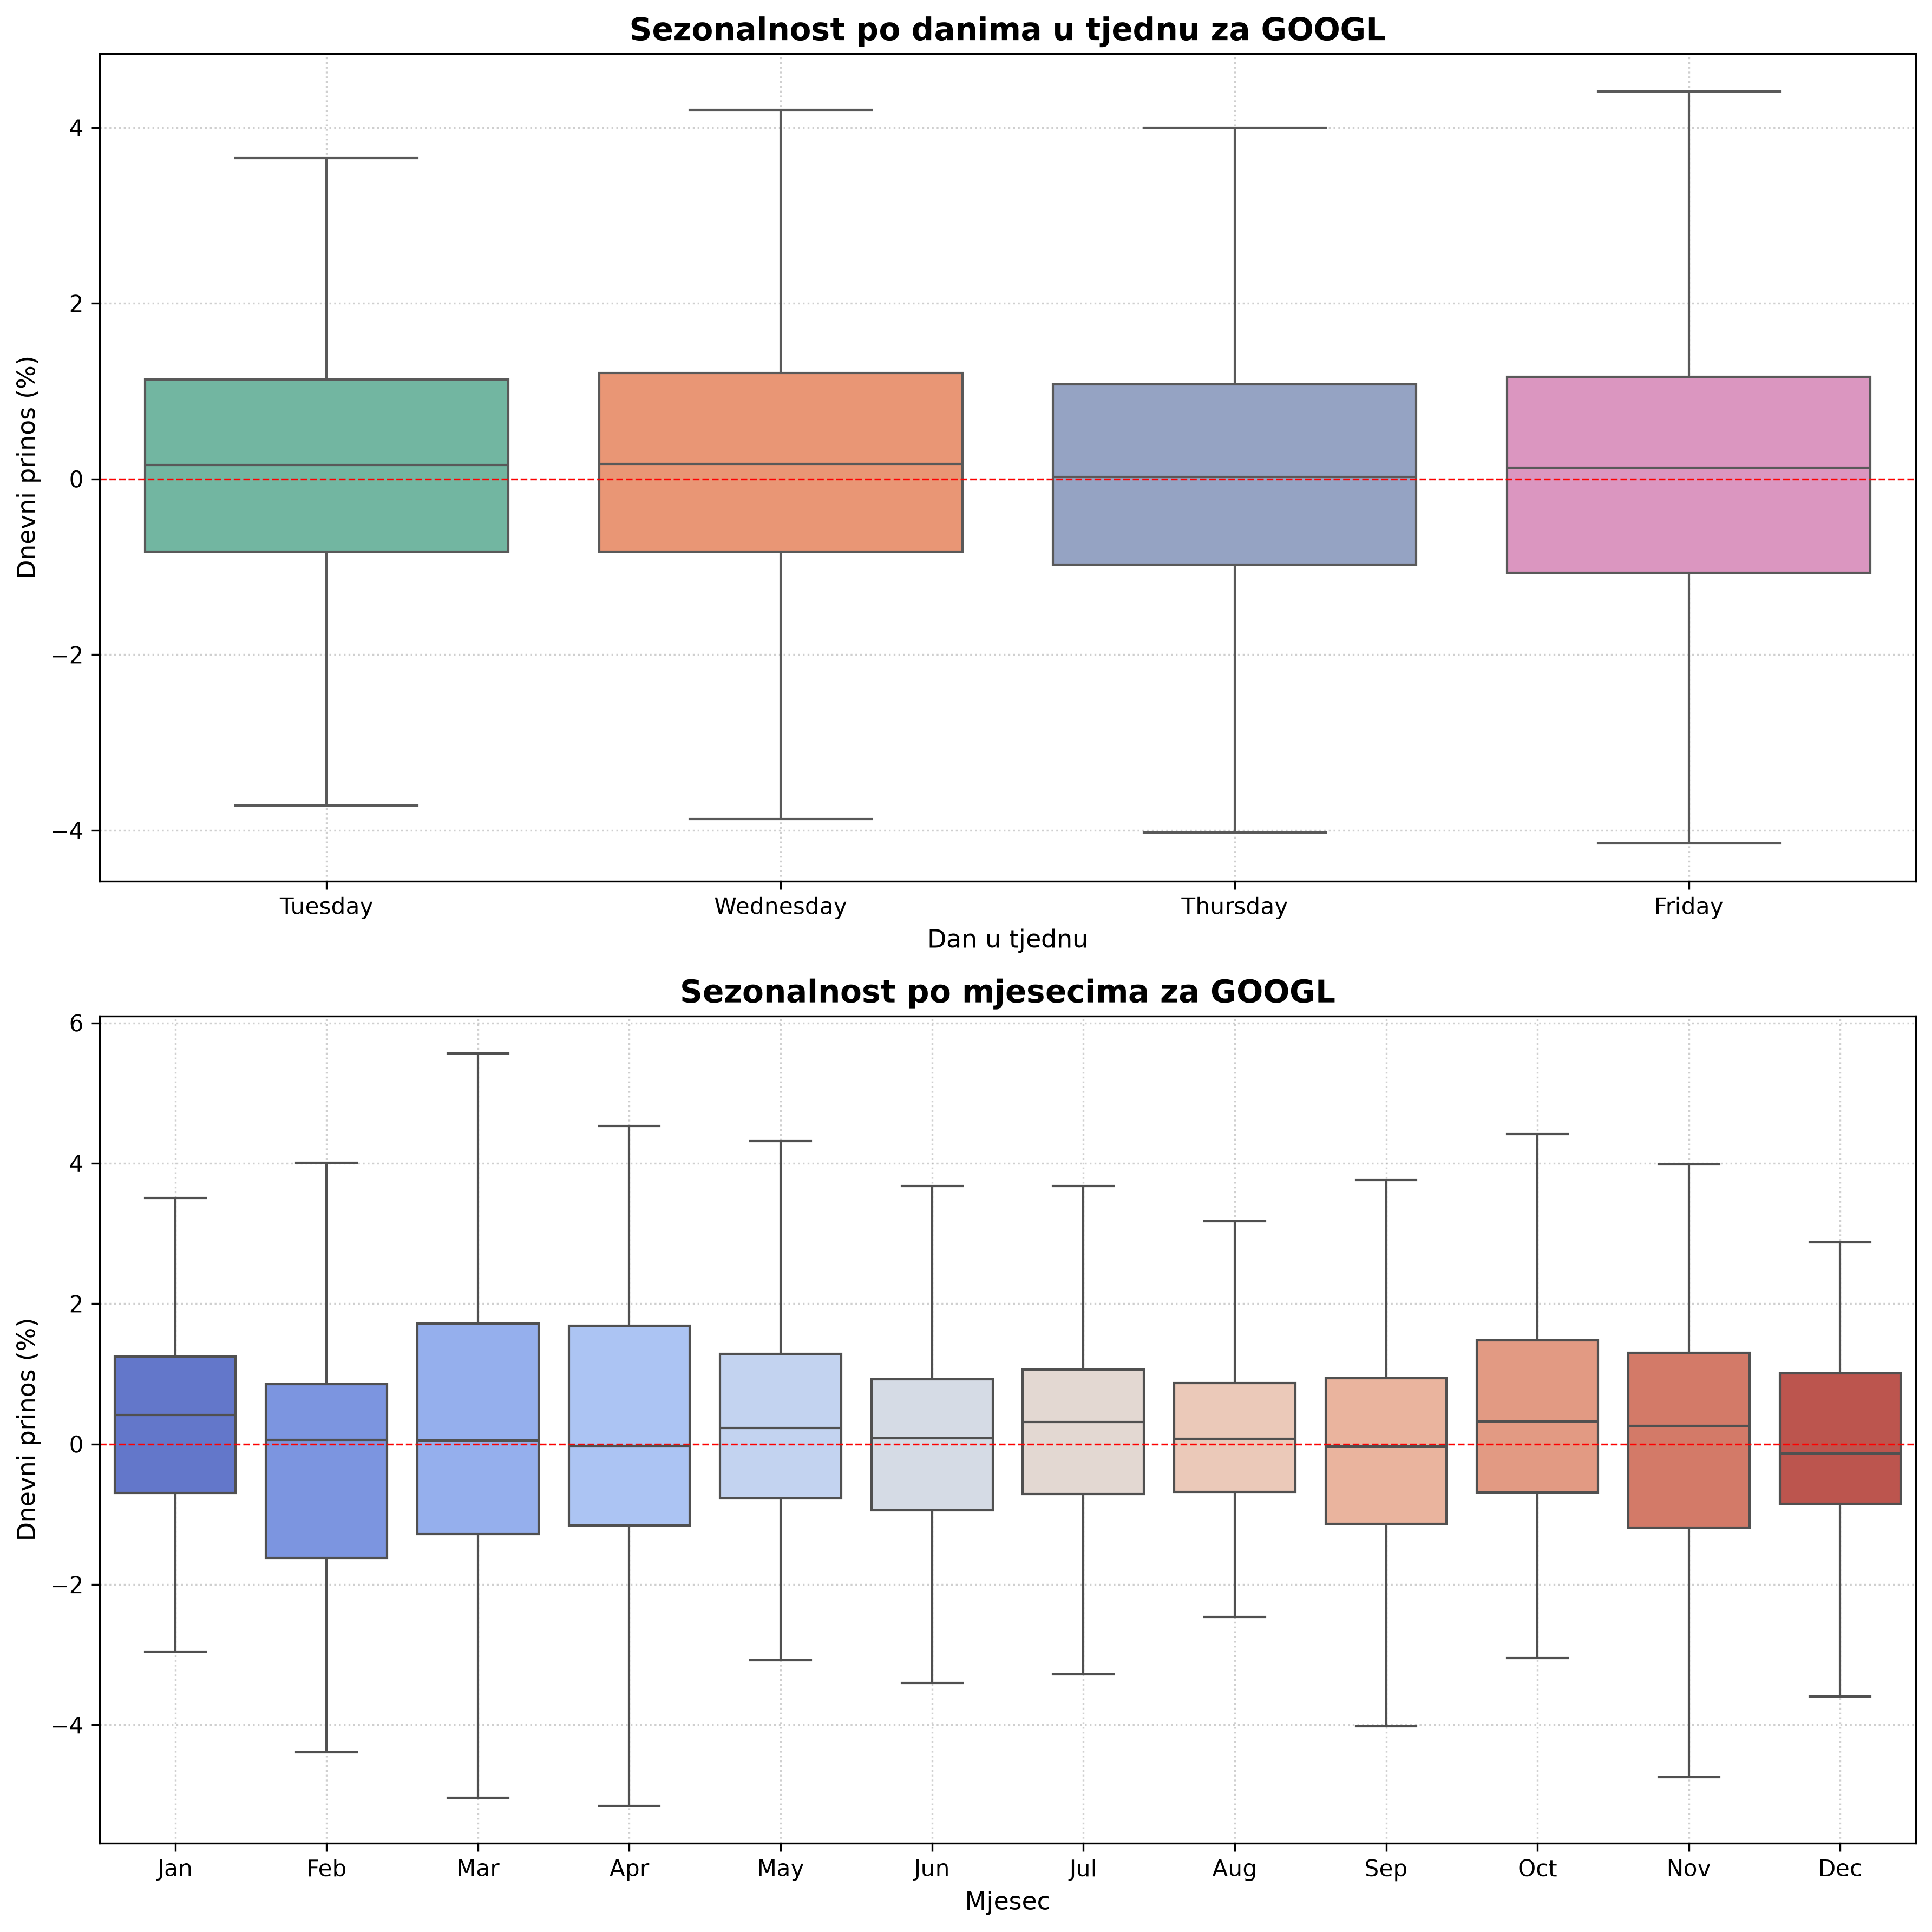

Grafikon: KORELACIJSKA MATRICA CIJENE | Grafikon: BOLLINGEROVE TRAKE
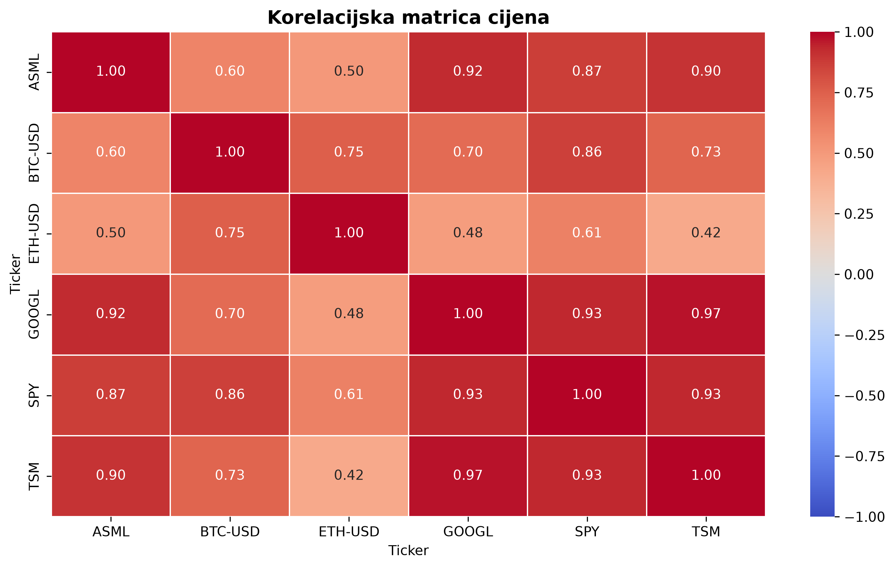
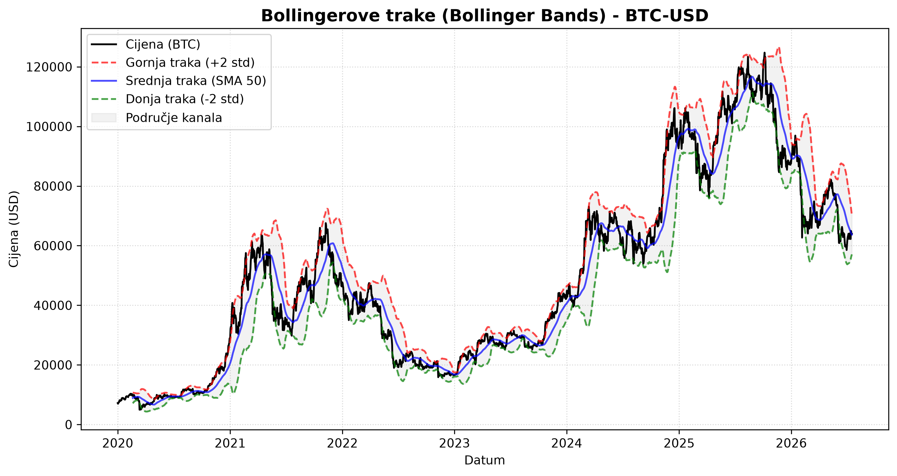

Grafikon: HISTOGRAM DNEVNIH PRINOSA | Grafikon: KUMULATIVNI PRIKAZ
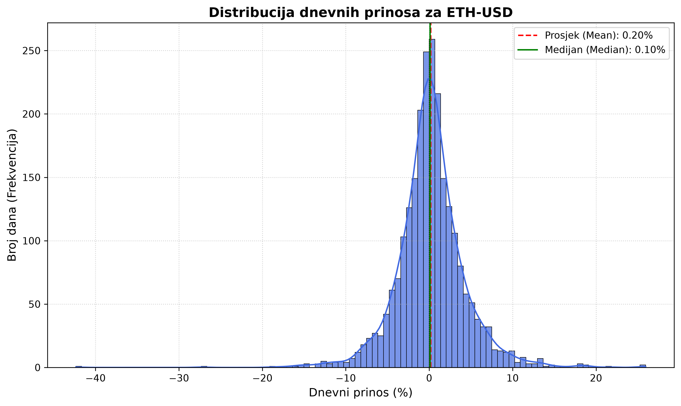
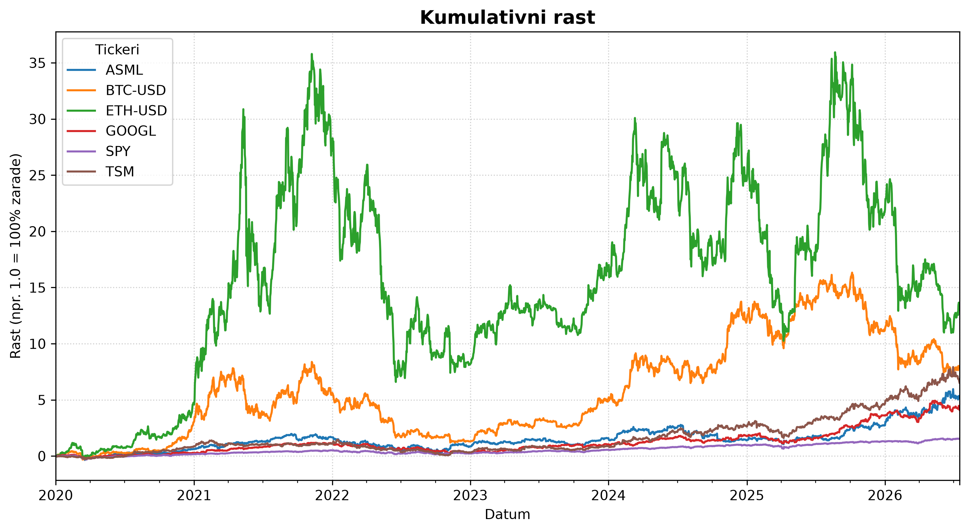

Grafikon: SMA | Grafikon: MACD
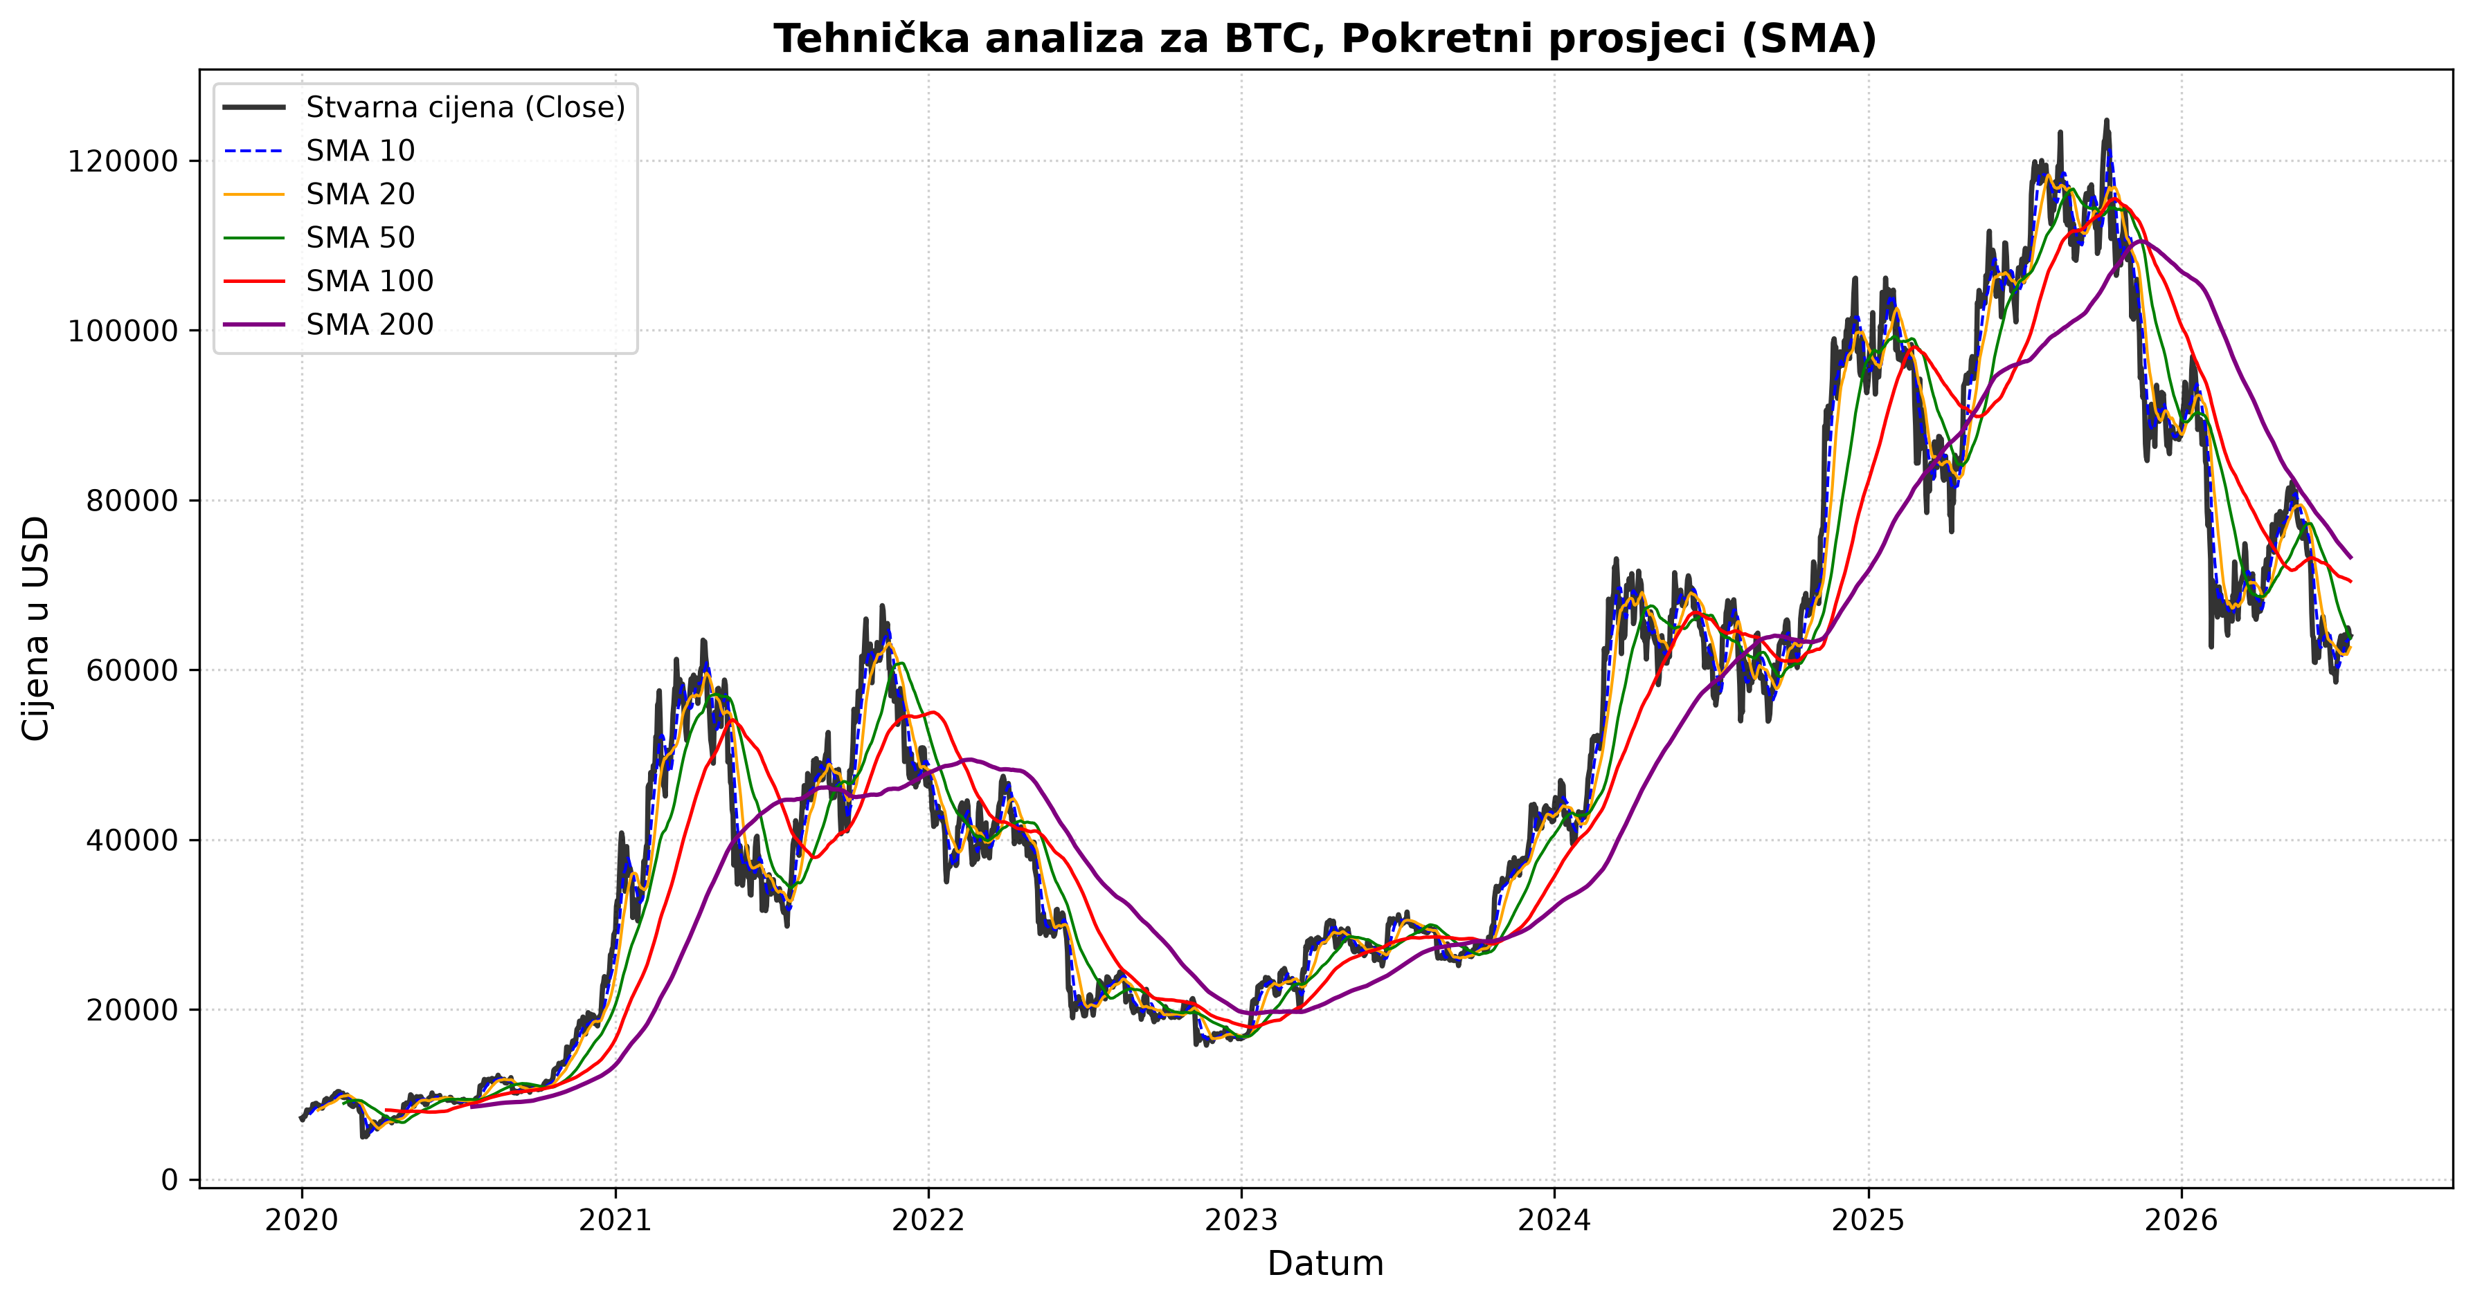
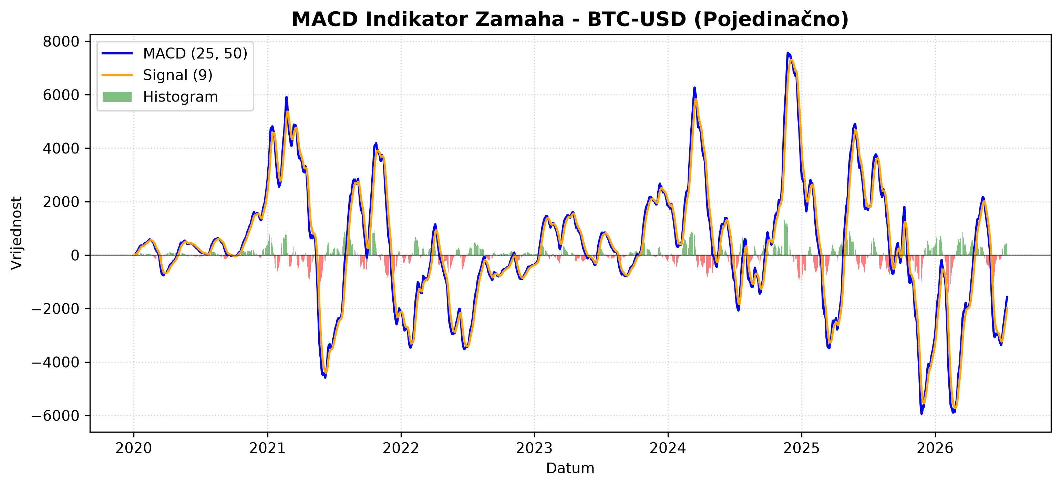

Grafikon: RSI

